1.1
voltar à página inicial |  |  |  | 1 - MENUS DE NAVEGAÇÃO
 | S | N | NA
 | x |  |  | 1.1 O menu de navegação deve estar estruturado como uma lista de opções
 |  |  |  | Para que possa ser bem interpretado por tecnologias de apoio, os menus e submenus devem estar estruturados com elementos nativos, do tipo <ul>, ou com a semântica e o estado dos elementos identificados com técnicas em ARIA.

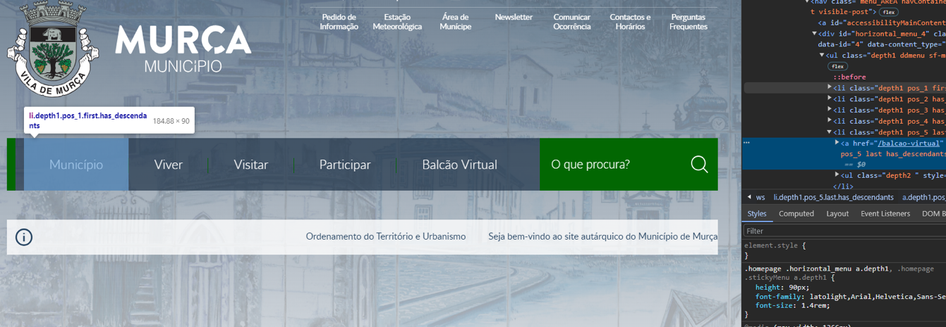
 | Listagem de evidências
 |  |  |  |  | Notas:
 |  |  |  |  | As evidências foram retiradas do site https://www.cm-murca.pt/.

 | Notas de preenchimento:
 | - Coloque aqui imagens, printscreens ilustrativos, coloque sempre o endereço das páginas de onde retirar as imagens com exemplos ilustrativos.
 | - As imagens e as notas não estão limitadas aos campos a amarelo.
 | - Nas restantes folhas internas, estas instruções já não existem mas aplicam-se igualmente.

 | ANTES DE COMEÇAR APAGUE ESTE TEXTO. APAGUE TAMBÉM A IMAGEM COLOCADA NA ZONA AMARELA.

 | PODE INCLUSIVAMENTE RETIRAR O FUNDO AMARELO.

1.2
voltar à página inicial |  |  |  | 1 - MENUS DE NAVEGAÇÃO
 | S | N | NA
 | x |  |  | 1.2 É possível selecionar as opções e as subopções do menu quer com rato quer com teclado
 |  |  |  | Deve ser possível percorrer a estrutura de navegação quer com um dispositivo apontador quer com o teclado.

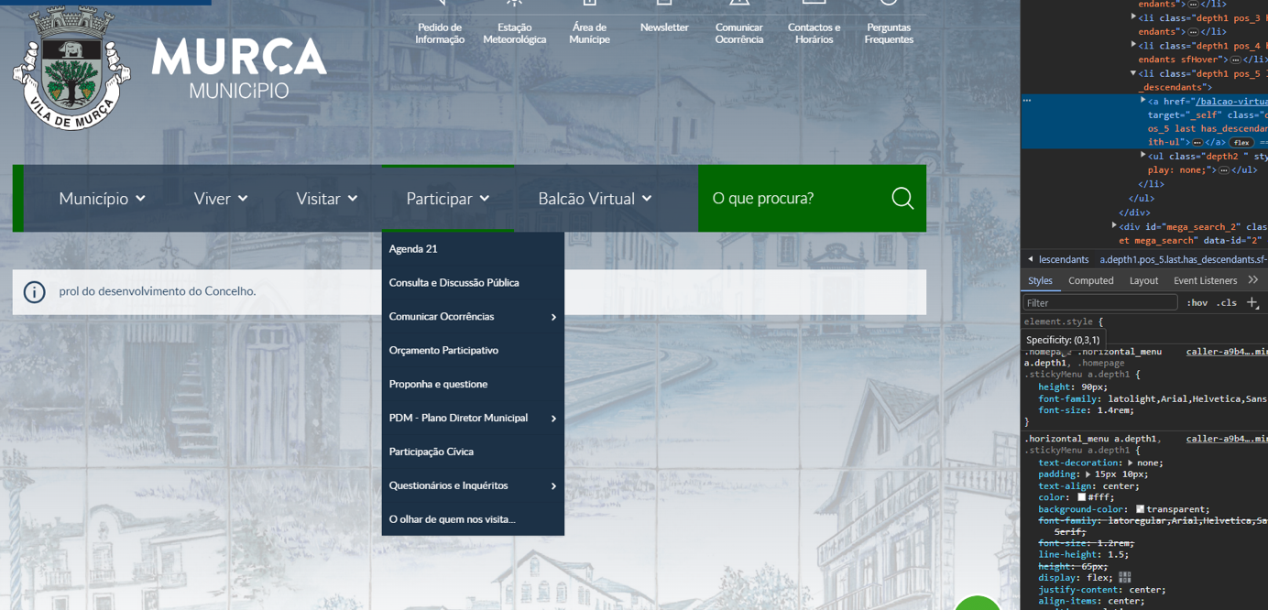
 | Listagem de evidências
 |  |  |  |  | Notas:
 |  |  |  |  | As evidências foram retiradas do site https://www.cm-murca.pt/.

2.1
voltar à página inicial |  |  |  | 2 - TÍTULOS E SUBTÍTULOS
 | S | N | NA
 | x |  |  | 2.1 Existe um título <h1> marcado na página
 |  |  |  | O título principal de cada página, que sumariza o seu conteúdo, deve ser identificado como o primeiro nível dos títulos (h1). Não deverá ser utilizado mais do que um <h1> por página.

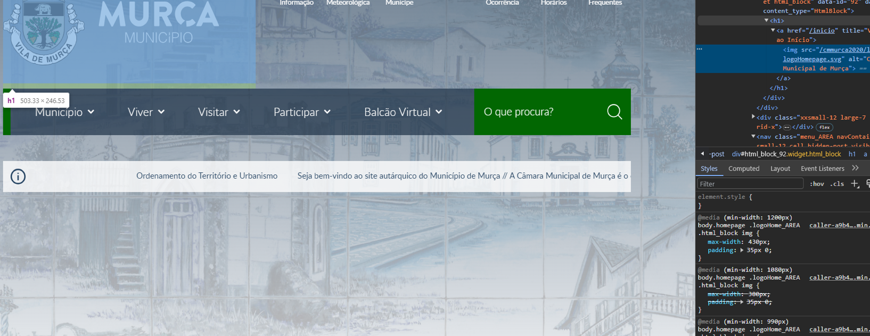
 | Listagem de evidências
 |  |  |  |  | Notas:
 |  |  |  |  | As evidências foram retiradas do site https://www.cm-murca.pt/.

2.2
voltar à página inicial |  |  |  | 2 - TÍTULOS E SUBTÍTULOS
 | S | N | NA
 |  | x |  | 2.2 Existe uma marcação hierarquizada de títulos e subtítulos na página (<h1>...<h6>)
 |  |  |  | Os títulos são empregues de forma hierárquica para melhor estruturar os conteúdos, das informações mais gerais às mais particulares. Deverão ser usados de forma consistente por todo o sítio Web.

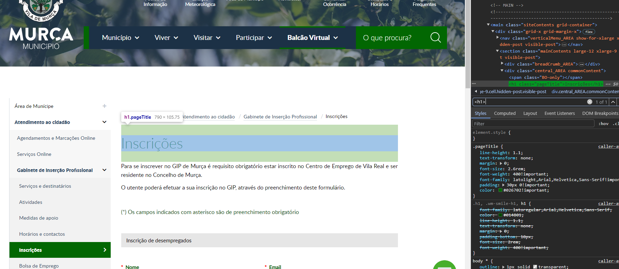
 | Listagem de evidências
 |  |  |  |  | Notas: | Recomendações
 |  |  |  |  | As evidências foram retiradas do site https://www.cm-murca.pt/balcao-virtual/atendimento-ao-cidadao/gabinete-de-insercao-profissional/inscricoes | Há saltos na hierarquia de cabeçalhos, como por exemplo, na página de Serviços Online (https://www.cm-murca.pt/balcao-virtual/area-de-municipe/servicos-online) e que precisa ser corrigido.

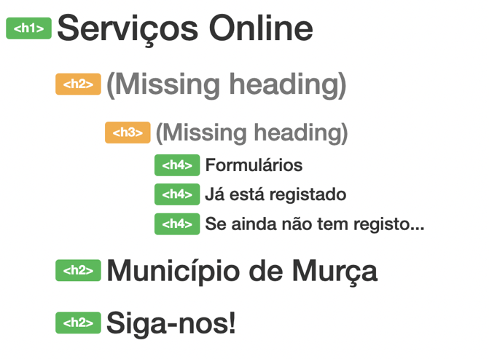

 |  |  |  |  |  | Na página inicial, existem várias secções, como Notícias, Agenda, Transparência Municipal, re(Descobrir), que são identificadas no menu do topo da página quando utiliza o scroll. No entanto, essas secções não estão incluídas na hierarquia de títulos. Elas devem aparecer no início independente da ação do scroll.

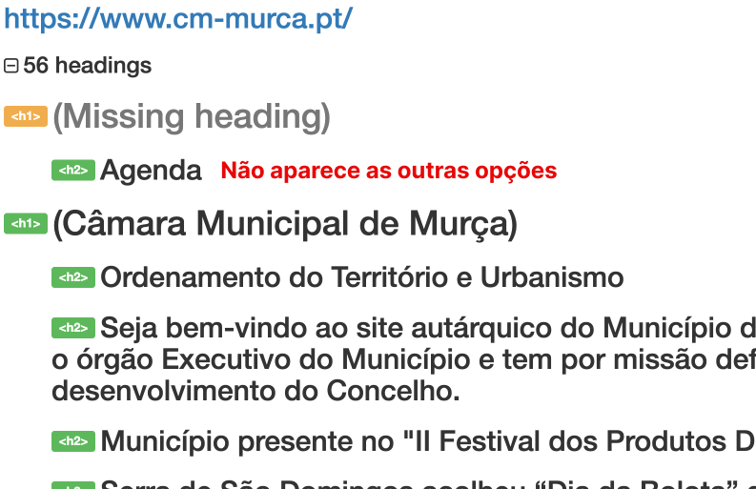

 |  |  |  |  |  | Devem rever todas páginas do site (homepage e interiores) para garantir que respeitam a hierarquia de títulos e subtítulos

3.1
voltar à página inicial |  |  |  | 3 - TABELAS DE DADOS
 | S | N | NA
 | x |  |  | 3.1 As células que constituem os cabeçalhos da tabela estão marcadas com o elemento <th>
 |  |  |  | Identificar os cabeçalhos de uma tabela ajuda a melhor identificar os eixos que caracterizam a informação em cada célula.

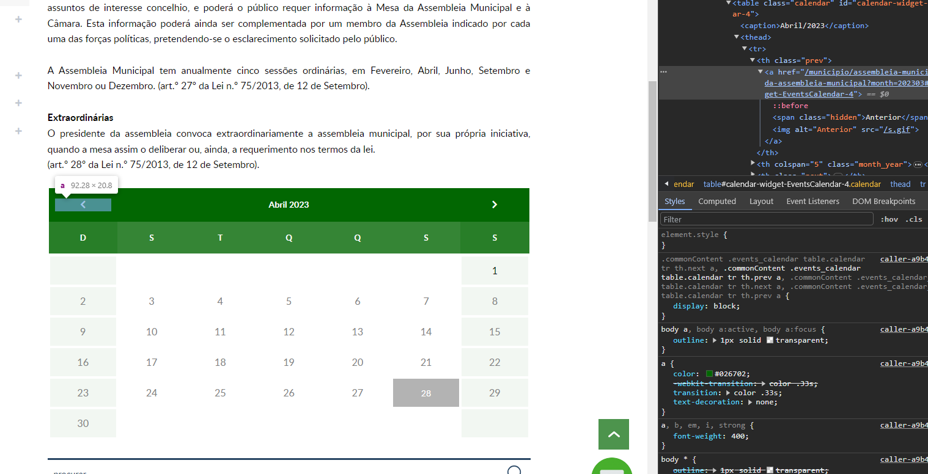
 | Listagem de evidências
 |  |  |  |  | Notas: | Notas auditoria:
 |  |  |  |  | As evidências foram retiradas do site https://www.cm-murca.pt/municipio/assembleia-municipal/sessoes-da-assembleia-municipal | Requisito cumprido. No entanto, há espaço para melhorias.

3.2
voltar à página inicial |  |  |  | 3 - TABELAS DE DADOS
 | S | N | NA
 | x |  |  | 3.2 A legenda da tabela está marcada com o elemento <caption>
 |  |  |  | Todas as tabelas deverão conter uma legenda descritiva do seu conteúdo, incluindo as fontes da informação, se necessário.

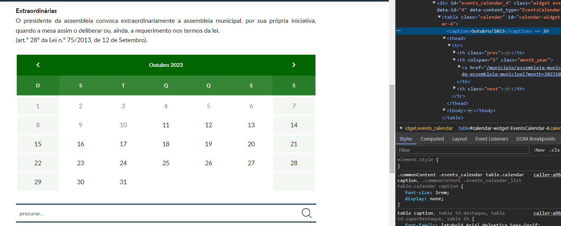
 | Listagem de evidências
 |  |  |  |  | Notas:
 |  |  |  |  | As evidências foram retiradas do site https://www.cm-murca.pt/municipio/assembleia-municipal/sessoes-da-assembleia-municipal

4.1
voltar à página inicial |  |  |  | 4 - ESTRUTURA DA INFORMAÇÃO
 | S | N | NA
 |  | x |  | 4.1 Ao clicar com o rato na etiqueta, o cursor surge no respetivo campo de edição
 |  |  |  | De forma a tornar a seleção de campos pequenos mais fácil, a legenda deverá estar associada ao campo respetivo com o elemento <label>, pois desta forma aumenta-se a sua área clicável. Para os utilizadores de leitores de ecrã (pessoas cegas) a associação da etiqueta ao campo de edição é também fundamental.

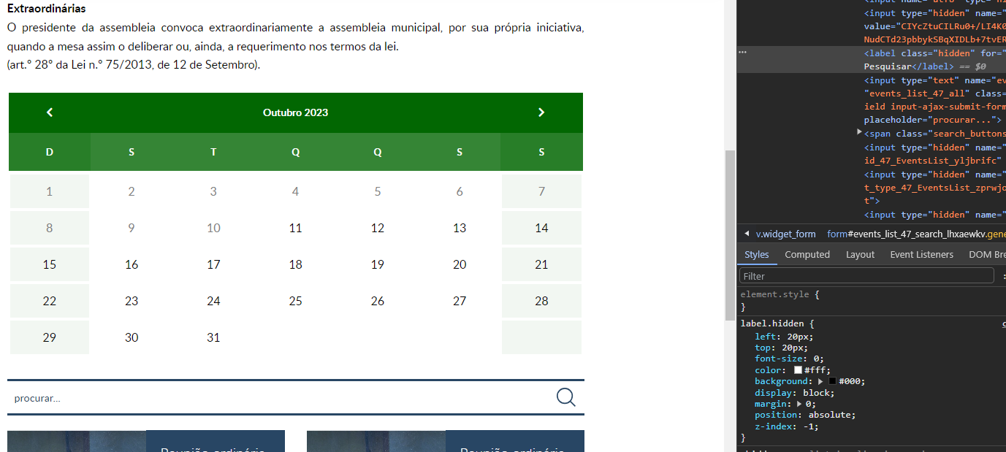
 | Listagem de evidências
 |  |  |  |  | Notas: | Recomendações
 |  |  |  |  | As evidências foram retiradas do site https://www.cm-murca.pt/municipio/assembleia-municipal/sessoes-da-assembleia-municipal | Na página Lista de Ocorrências (https://www.cm-murca.pt/participar/comunicar-ocorrencias/lista-de-ocorrencias) a label foi corrigida. No entanto, o texto alternativo do botão da lupa não está sendo lido pelas diferentes combinações entre navegadores e leitores de ecrã. É necessário rever todas as páginas que contém o campo de busca para remover a etiqueta (tag label) associada ao botão da lupa. Isso ocorre porque o botão está estruturado como um input type="image" e esse formato não precisa ter uma label associada.

 |  |  |  |  |  | Chrome <> VoiceOver

 |  |  |  |  |  | Chrome <> NVDA
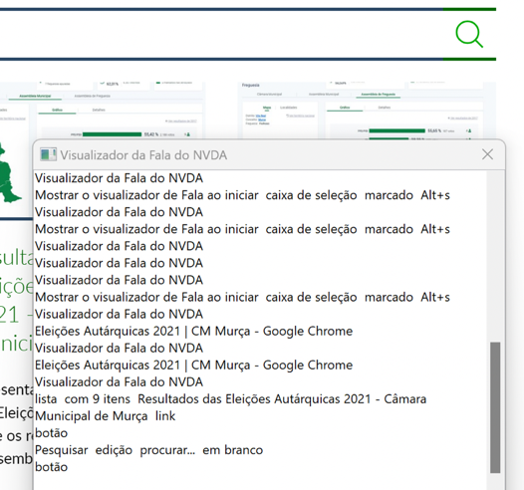

4.2
voltar à página inicial |  |  |  | 4 - ESTRUTURA DA INFORMAÇÃO
 | S | N | NA
 | x |  |  | 4.2 É possível identificar os campos de preenchimento obrigatório quando se usa apenas um leitor de ecrã
 |  |  |  | Os campos obrigatórios devem ser preferencialmente agrupados na parte inicial de um formulário e claramente identificados como tal. Se não for possível, cada campo deverá estar identificado textualmente ou como Obrigatório ou como Opcional. Não deverão ser usados apenas símbolos ou cores como elemento identificador.

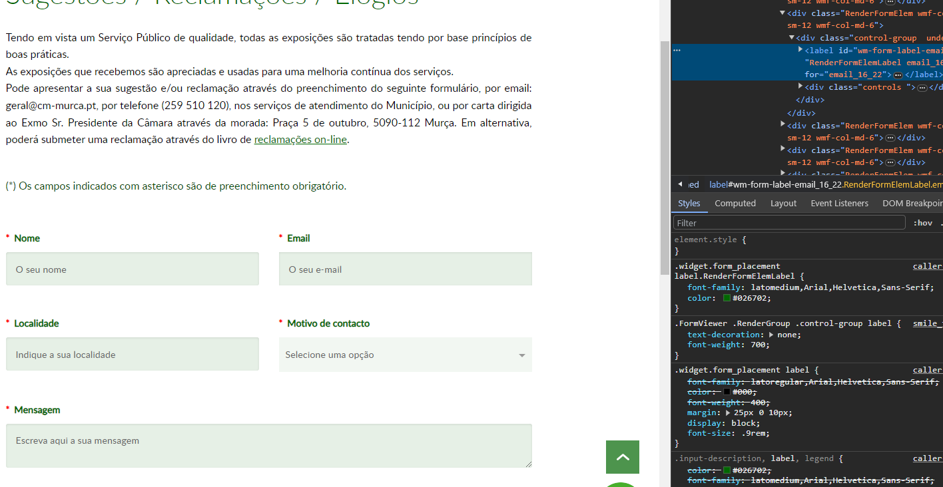
 | Listagem de evidências
 |  |  |  |  | Notas:
 |  |  |  |  | As evidências foram retiradas do site https://www.cm-murca.pt/participar/questionarios-e-inqueritos/sugestoes-reclamacoes-elogios/

4.3
voltar à página inicial |  |  |  | 4 - ESTRUTURA DA INFORMAÇÃO
 | S | N | NA
 | x |  |  | 4.3 É possível localizar e ler as mensagens de erro usando apenas um leitor de ecrã
 |  |  |  | Os erros identificados no decorrer do preenchimento de um formulário deverão preferencialmente ser listados de forma condensada, direcionando cada elemento da lista ao respetivo campo. Cada campo deverá associar a mensagem de erro a si próprio. As mensagens de erro deverão ser breves e claras.

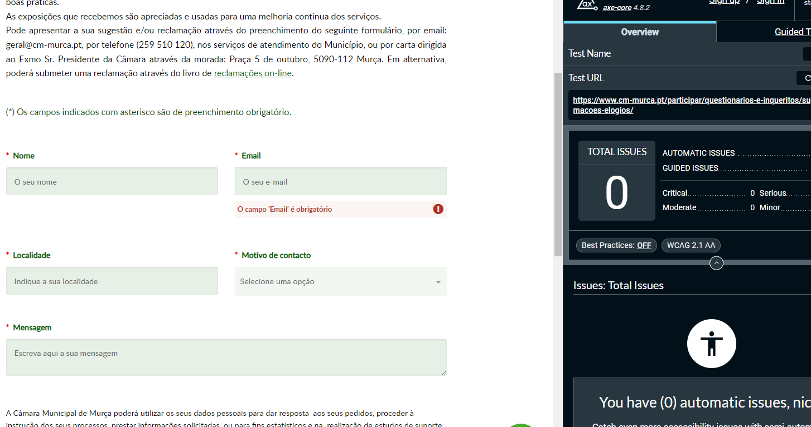
 | Listagem de evidências
 |  |  |  |  | Notas:
 |  |  |  |  | As evidências foram retiradas do site https://www.cm-murca.pt/participar/questionarios-e-inqueritos/sugestoes-reclamacoes-elogios/

5.1
voltar à página inicial |  |  |  | 5 - GRÁFICOS E IMAGENS-LINK
 | S | N | NA
 | x |  |  | 5.1 A imagem ou gráfico tem um equivalente alternativo em texto curto e correto
 |  |  |  | As imagens não decorativas deverão ter uma descrição breve associada, nomeadamente através do uso do atributo <ALT>. Esta legenda deve descrever fielmente o propósito da imagem no contexto em que se encontra.

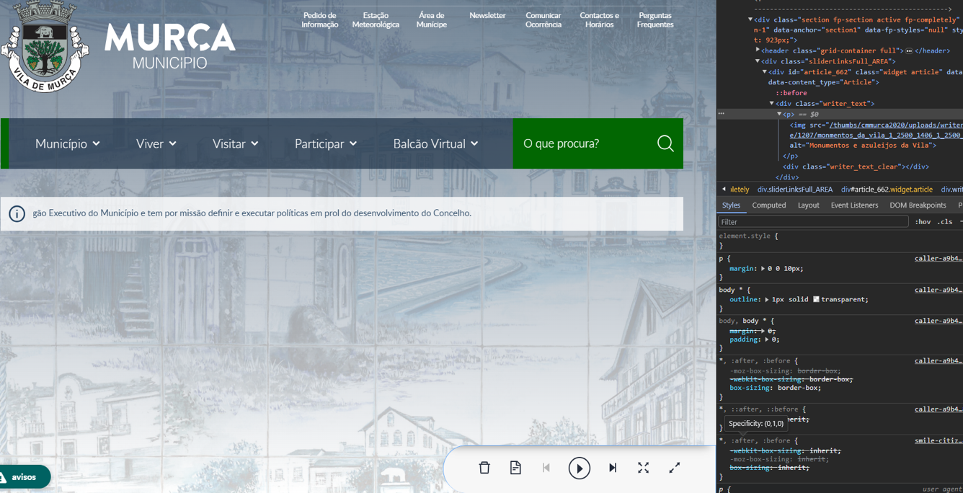
 | Listagem de evidências
 |  |  |  |  | Notas: | Recomendações
 |  |  |  |  | As evidências foram retiradas do site https://www.cm-murca.pt/ | Na página Executivo e Pelouros (https://www.cm-murca.pt/municipio/camara-municipal/executivo-e-pelouros), as imagens que possuem um texto alternativo podem ser melhoradas, como por exemplo, o texto alternativo "Fotografia do presidente", poderá ser complementada como "Fotografia Presidente Mario Arthur Correia Lopes"

 |  |  |  |  |  | Exemplo:
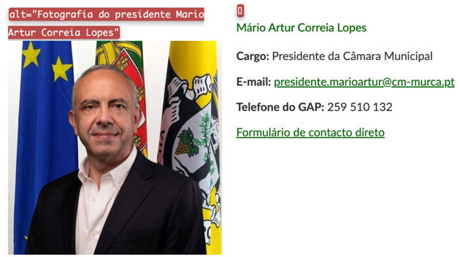

5.2
voltar à página inicial |  |  |  | 5 - GRÁFICOS E IMAGENS-LINK
 | S | N | NA
 | x |  |  | 5.2 O gráfico é acompanhado de uma descrição longa
 |  |  |  | Gráficos resultantes de análise de dados deverão ser acompanhados da tabela de dados que lhe deu origem, de forma a preservar o acesso à informação completa.

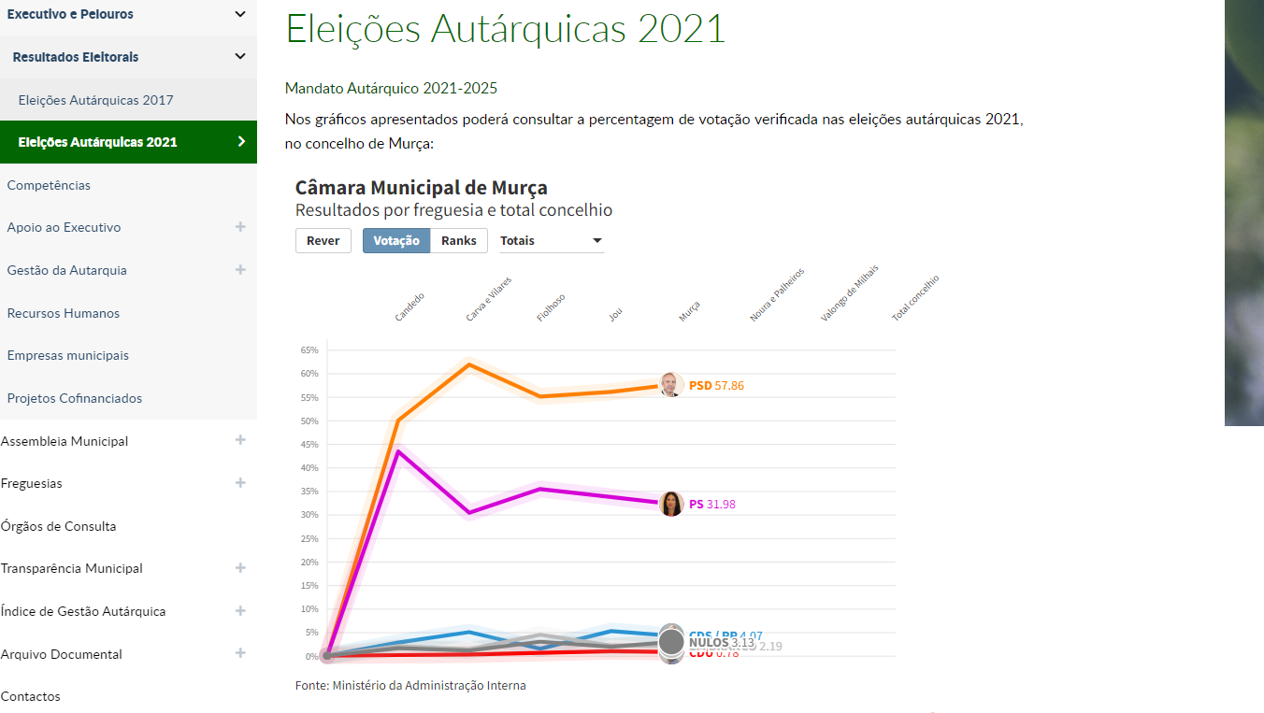
 | Listagem de evidências
 |  |  |  |  | Notas:
 |  |  |  |  | As evidências foram retiradas do site https://www.cm-murca.pt/municipio/camara-municipal/executivo-e-pelouros/resultados-eleitorais/eleicoes-autarquicas-2021

5.3
voltar à página inicial |  |  |  | 5 - GRÁFICOS E IMAGENS-LINK
 | S | N | NA
 | x |  |  | 5.3 As imagens-link têm um equivalente alternativo correto
 |  |  |  | As hiperligações compostas apenas por uma imagem obrigam que esta tenha um equivalente alternativo em texto que represente fielmente o destino da hiperligação.

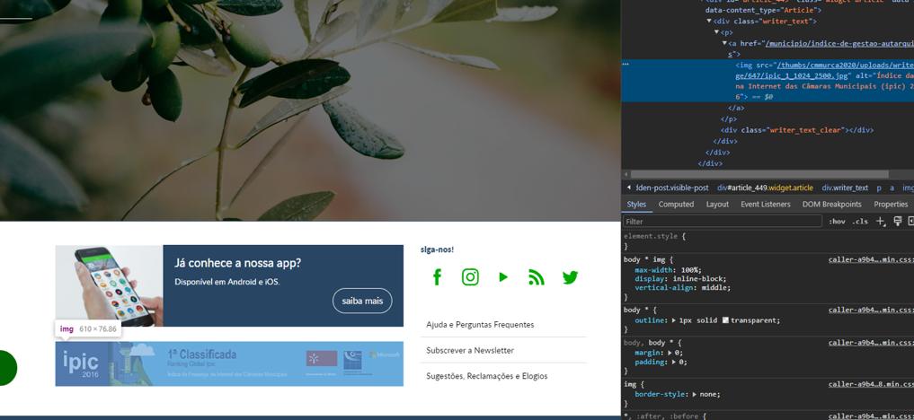
 | Listagem de evidências
 |  |  |  |  | Notas:
 |  |  |  |  | As evidências foram retiradas do site https://www.cm-murca.pt/

6.1
voltar à página inicial |  |  |  | 6 - CONTRASTE
 | S | N | NA
 | x |  |  | 6.1 No corpo de um documento, o rácio de contraste entre a cor do texto normal (menor que 18 pontos ou menor que 14 pontos negrito) e a cor do fundo é superior a 4,5:1
 |  |  |  | Deve assegurar-se no corpo do documento que o rácio de contraste entre a cor do texto e a cor de fundo é, no mínimo, de 4,5:1, de forma a assegurar a sua legibilidade para utilizadores com deficiências da visão.

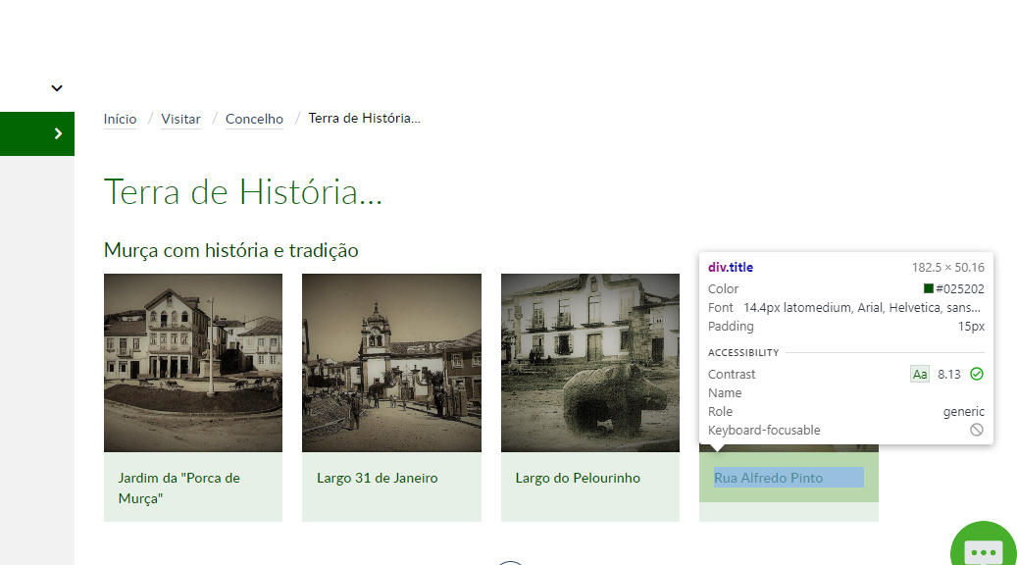
 | Listagem de evidências
 |  |  |  |  | Notas:
 |  |  |  |  | As evidências foram retiradas do site https://www.cm-murca.pt/visitar/concelho/galeria?_=1687852733586&image_gallery_detail_27_page=1&widget_id=27&widget_type=ImageGalleryDetail

6.2
voltar à página inicial |  |  |  | 6 - CONTRASTE
 | S | N | NA
 | x |  |  | 6.2 O rácio de contraste entre a cor do texto de tamanho grande (maior ou igual que 18 pontos ou maior ou igual que 14 pontos negrito) e a cor do fundo é superior a 3:1
 |  |  |  | Os textos de tamanho superior a 18 pontos, ou os textos de tamanho superior a 14 pontos mas a negrito, devem assegurar um rácio de contraste mínimo de 3:1 entre a cor do texto e a cor do fundo.

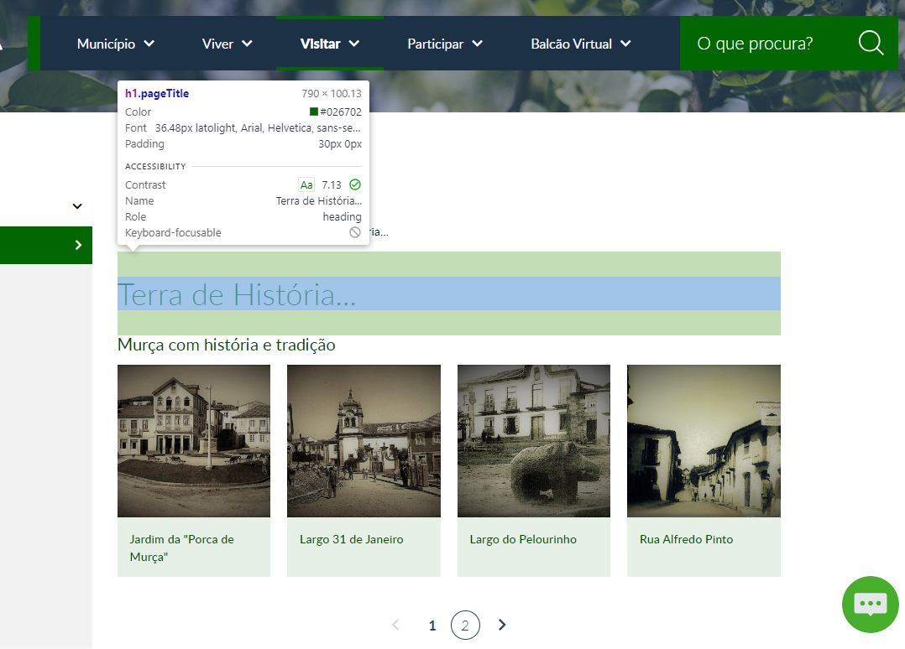
 | Listagem de evidências
 |  |  |  |  | Notas:
 |  |  |  |  | As evidências foram retiradas do site https://www.cm-murca.pt/visitar/concelho/galeria?_=1687852733586&image_gallery_detail_27_page=1&widget_id=27&widget_type=ImageGalleryDetail

7.1
voltar à página inicial |  |  |  | 7 - PLAYERS
 | S | N | NA
 |  | x |  | 7.1 Deve ser possível ativar os botões de controlo do leitor quer com o rato quer com o teclado
 |  |  |  | Os leitores de multimédia não devem iniciar automaticamente a reprodução dos elementos e têm de ser operáveis usando apenas um rato ou usando apenas um teclado.

 | Listagem de evidências
 |  |  |  |  | Notas: | Recomendações
 |  |  |  |  | As evidências podem ser encontradas em https://www.cm-murca.pt/visitar/video | Quando utilizamos o teclado, é possível abrir a modal do vídeo. No entanto, quando navegamos pela modal e tentamos fecha-la isso não acontece, não conseguimos selecionar o botão fechar (X) pelo teclado ou leitor de ecrã, ao utilizar a tecla ESC como atalho para fechar o mesmo não funciona.

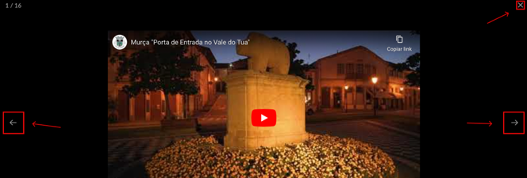

 |  |  |  |  |  | Recomendamos rever a modal de exibição dos vídeos para garantir que as ações principais (fechar, próximo / anterior vídeo) possam ser feitas tanto pelo rato como pelo teclado e leitores de ecrã

8.3
voltar à página inicial |  |  |  | 8 - ESTRUTURA DA PÁGINA
 | S | N | NA
 | x |  |  | 8.3 Quando se retira a CSS, deve ser possível reconhecer a semântica dos diversos elementos
 |  |  |  | Os elementos que estruturam o conteúdo devem estar semanticamente bem estruturados, usando os elementos de HTML apropriados a cada tipo de conteúdo, como títulos, parágrafos, listas, ...

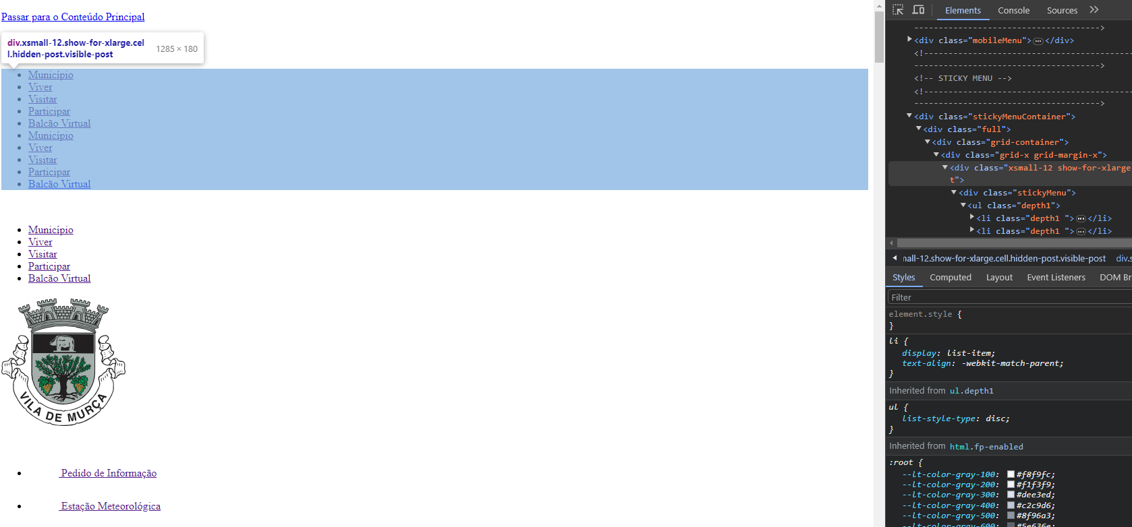
 | Listagem de evidências
 |  |  |  |  | Notas:
 |  |  |  |  | As evidências foram retiradas do site https://www.cm-murca.pt/

8.4
voltar à página inicial |  |  |  | 8 - ESTRUTURA DA PÁGINA
 | S | N | NA
 | x |  |  | 8.4 Quando se retira a CSS, a informação relevante permanece visível
 |  |  |  | Toda a informação visível deve permanecer na página sob forma textual, quando se desativam os estilos visuais.

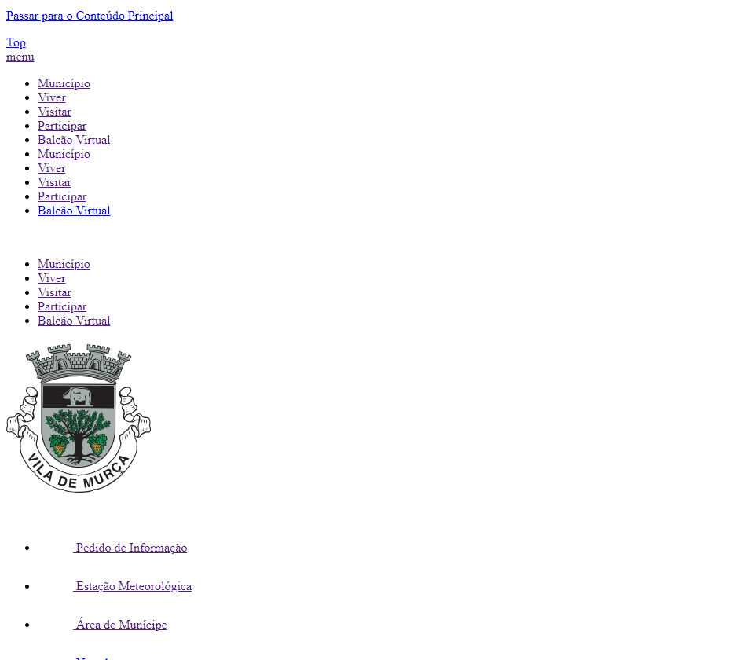
 | Listagem de evidências
 |  |  |  |  | Notas:
 |  |  |  |  | As evidências foram retiradas do site https://www.cm-murca.pt/.

9.1
voltar à página inicial |  |  |  | 9 - SINTAXE DO HTML
 | S | N | NA
 | x |  |  | 9.1 A página apresenta-se sem erros de (x)HTML
 |  |  |  | A página não deve apresentar erros de sintaxe de (x)HTML.

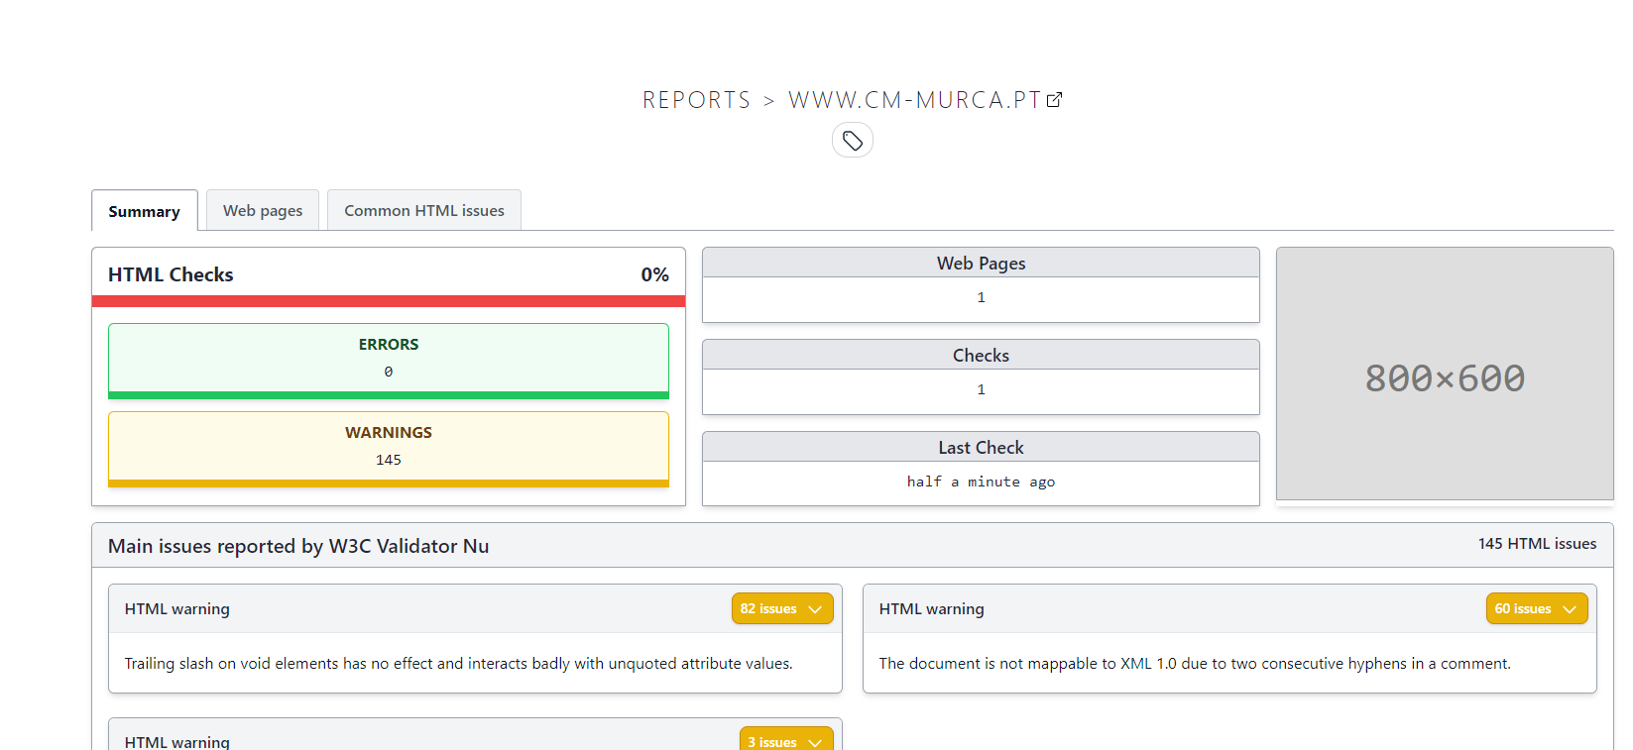
 | Listagem de evidências
 |  |  |  |  | Notas:
 |  |  |  |  | As evidências foram retiradas do site https://www.cm-murca.pt/.

